상품제안서
더 클래식 양장 다이어리 25절 | 상품코드: S29399

 |  |  |  |  |  |  | 02-713-8555 | www.synergygift.co.kr
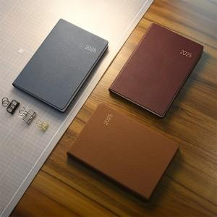 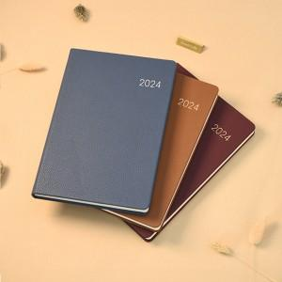 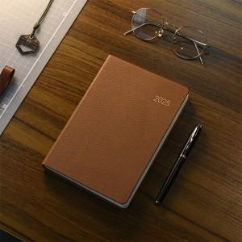

【상세/제작정보】 | <span style="font-size: 12pt;">* 다이어리 년도박 추가비 발생합니다.</span>

【인쇄/포장옵션】 | 불박, 금박, 은박 / 종이케이스

【공급단가】 | 수량 | 50~ | 300~ | 500~ | 1,000~ | 3,000~
*VAT별도 | 버건디 | 9,360원 | 8,480원 | 7,480원 | 7,060원 | 6,600원
 | 브라운 | 9,360원 | 8,480원 | 7,480원 | 7,060원 | 6,600원
 | 블루 | 9,360원 | 8,480원 | 7,480원 | 7,060원 | 6,600원

【상품 URL】 | https://www.synergygift.co.kr:443/src/goods_detail.php?gdno=29399

